상품제안서
애경 베이직 케어 치약 50g 2080 칫솔 (정품) (PP/백색) | 상품코드: F15041

 |  |  |  |  |  |  | 02-412-0044 | www.easy1.co.kr
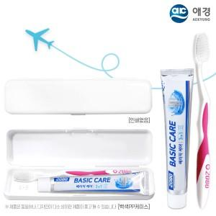

【상세/제작정보】

【인쇄/포장옵션】 | UV인쇄 / 포장불가능

【공급단가】 | 수량 | 500~ | 1,000~ | 3,000~ | 5,000~ | 10,000~
*VAT별도 | 단가 | 1,230원 | 1,180원 | 1,140원 | 1,100원 | 1,050원

【상품 URL】 | https://easy1.co.kr:443/src/goods_detail.php?gdno=15041

